Sheet1
delay | condition | textbox.text | participant
0.1 | exp | 100 | 1
0.1 | exp | 200 | 1
0.1 | exp | 200 | 1
0.1 | exp | 100 | 1
0.1 | exp | 100 | 1
0.1 | exp | 200 | 1
0.1 | exp | 200 | 1
0.1 | exp | 200 | 1
0.1 | exp | 200 | 1
0.1 | exp | 100 | 1 |  | exp.100 | exp.400 | exp.700 | unexp.100 | unexp.400 | unexp.700 | participant
0.1 | exp | 200 | 1 |  | 139.21568627 | 201.96078431 | 399.01960784 | 197.05882353 | 216.17647059 | 483.82352941 | 272.87581699
0.1 | exp | 300 | 1
0.1 | exp | 100 | 1
0.1 | exp | 100 | 1 | Descriptive Statistics
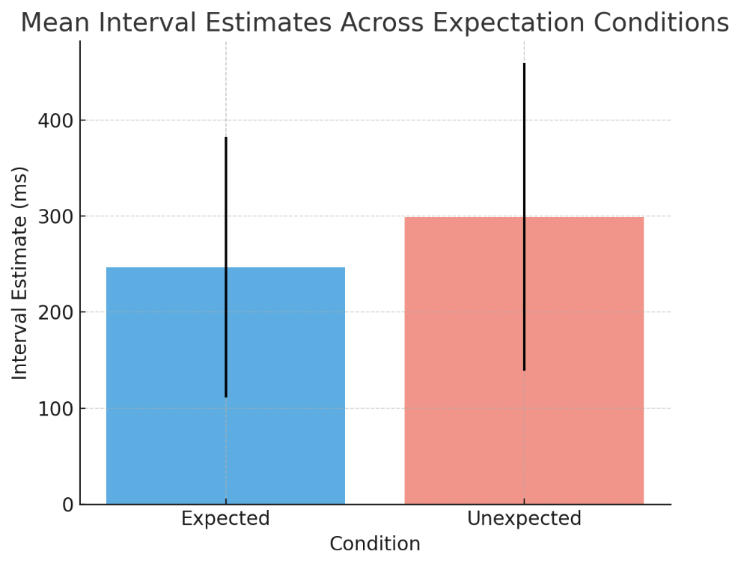
0.1 | exp | 300 | 1 | Descriptive Statistics
0.1 | exp | 100 | 1 |  |  | expected |  | unexpected
0.1 | exp | 100 | 1 | Valid |  | 3 |  | 3
0.1 | exp | 100 | 1 | Missing |  | 0 |  | 0
0.1 | exp | 100 | 1 | Mean |  | 246.7 |  | 299
0.1 | exp | 100 | 1 | Std. Deviation |  | 135.6 |  | 160.3
0.1 | exp | 250 | 1 | Minimum |  | 139.2 |  | 197.1
0.1 | exp | 150 | 1 | Maximum |  | 399 |  | 483.8
0.1 | exp | 100 | 1
0.1 | exp | 150 | 1
0.1 | exp | 100 | 1
0.1 | exp | 150 | 1
0.1 | exp | 100 | 1
0.1 | exp | 100 | 1
0.1 | exp | 100 | 1
0.1 | exp | 100 | 1
0.1 | exp | 100 | 1
0.1 | exp | 100 | 1
0.1 | exp | 100 | 1
0.1 | exp | 200 | 1
0.1 | exp | 100 | 1
0.1 | exp | 100 | 1
0.1 | exp | 100 | 1
0.1 | exp | 100 | 1
0.1 | exp | 100 | 1
0.1 | exp | 100 | 1
0.1 | exp | 100 | 1
0.1 | exp | 100 | 1
0.1 | exp | 100 | 1
0.1 | exp | 100 | 1
0.1 | exp | 100 | 1
0.1 | exp | 100 | 1
0.1 | exp | 100 | 1
0.1 | exp | 100 | 1
0.1 | exp | 100 | 1
0.1 | exp | 300 | 1
0.1 | exp | 100 | 1
0.1 | exp | 100 | 1
0.1 | exp | 200 | 1
0.1 | exp | 100 | 1
0.1 | exp | 250 | 1
0.1 | exp | 100 | 1
0.1 | exp | 100 | 1
0.1 | exp | 200 | 1
0.1 | exp | 100 | 1
0.1 | exp | 100 | 1
0.1 | exp | 200 | 1
0.1 | exp | 200 | 1
0.1 | exp | 100 | 1
0.1 | exp | 200 | 1
0.1 | exp | 100 | 1
0.1 | exp | 100 | 1
0.1 | exp | 100 | 1
0.1 | exp | 100 | 1
0.1 | exp | 200 | 1
0.1 | exp | 200 | 1
0.1 | exp | 200 | 1
0.1 | exp | 100 | 1
0.1 | exp | 100 | 1
0.1 | exp | 100 | 1
0.1 | exp | 100 | 1
0.1 | exp | 200 | 1
0.1 | exp | 200 | 1
0.1 | exp | 100 | 1
0.1 | exp | 100 | 1
0.1 | exp | 100 | 1
0.1 | exp | 200 | 1
0.1 | exp | 200 | 1
0.1 | exp | 100 | 1
0.1 | exp | 200 | 1
0.1 | exp | 150 | 1
0.1 | exp | 100 | 1
0.1 | exp | 100 | 1
0.1 | exp | 200 | 1
0.1 | exp | 100 | 1
0.1 | exp | 100 | 1
0.1 | exp | 100 | 1
0.1 | exp | 100 | 1
0.1 | exp | 200 | 1
0.1 | exp | 300 | 1
0.1 | exp | 200 | 1
0.1 | exp | 100 | 1
0.1 | exp | 100 | 1
0.1 | exp | 200 | 1
0.1 | exp | 200 | 1
0.1 | exp | 100 | 1
0.1 | exp | 100 | 1
0.1 | exp | 200 | 1
0.4 | exp | 300 | 1
0.4 | exp | 200 | 1
0.4 | exp | 100 | 1
0.4 | exp | 200 | 1
0.4 | exp | 200 | 1
0.4 | exp | 300 | 1
0.4 | exp | 300 | 1
0.4 | exp | 100 | 1
0.4 | exp | 100 | 1
0.4 | exp | 150 | 1
0.4 | exp | 100 | 1
0.4 | exp | 100 | 1
0.4 | exp | 150 | 1
0.4 | exp | 200 | 1
0.4 | exp | 200 | 1
0.4 | exp | 200 | 1
0.4 | exp | 300 | 1
0.4 | exp | 400 | 1
0.4 | exp | 200 | 1
0.4 | exp | 200 | 1
0.4 | exp | 400 | 1
0.4 | exp | 300 | 1
0.4 | exp | 100 | 1
0.4 | exp | 100 | 1
0.4 | exp | 400 | 1
0.4 | exp | 150 | 1
0.4 | exp | 150 | 1
0.4 | exp | 200 | 1
0.4 | exp | 100 | 1
0.4 | exp | 100 | 1
0.4 | exp | 300 | 1
0.4 | exp | 100 | 1
0.4 | exp | 300 | 1
0.4 | exp | 400 | 1
0.4 | exp | 100 | 1
0.4 | exp | 200 | 1
0.4 | exp | 200 | 1
0.4 | exp | 100 | 1
0.4 | exp | 100 | 1
0.4 | exp | 150 | 1
0.4 | exp | 150 | 1
0.4 | exp | 150 | 1
0.4 | exp | 200 | 1
0.4 | exp | 100 | 1
0.4 | exp | 200 | 1
0.4 | exp | 300 | 1
0.4 | exp | 200 | 1
0.4 | exp | 300 | 1
0.4 | exp | 200 | 1
0.4 | exp | 100 | 1
0.4 | exp | 100 | 1
0.4 | exp | 100 | 1
0.4 | exp | 200 | 1
0.4 | exp | 250 | 1
0.4 | exp | 100 | 1
0.4 | exp | 200 | 1
0.4 | exp | 150 | 1
0.4 | exp | 200 | 1
0.4 | exp | 100 | 1
0.4 | exp | 300 | 1
0.4 | exp | 400 | 1
0.4 | exp | 300 | 1
0.4 | exp | 200 | 1
0.4 | exp | 200 | 1
0.4 | exp | 300 | 1
0.4 | exp | 150 | 1
0.4 | exp | 200 | 1
0.4 | exp | 300 | 1
0.4 | exp | 200 | 1
0.4 | exp | 200 | 1
0.4 | exp | 100 | 1
0.4 | exp | 100 | 1
0.4 | exp | 100 | 1
0.4 | exp | 100 | 1
0.4 | exp | 200 | 1
0.4 | exp | 200 | 1
0.4 | exp | 400 | 1
0.4 | exp | 150 | 1
0.4 | exp | 150 | 1
0.4 | exp | 200 | 1
0.4 | exp | 350 | 1
0.4 | exp | 250 | 1
0.4 | exp | 100 | 1
0.4 | exp | 200 | 1
0.4 | exp | 200 | 1
0.4 | exp | 300 | 1
0.4 | exp | 250 | 1
0.4 | exp | 200 | 1
0.4 | exp | 400 | 1
0.4 | exp | 100 | 1
0.4 | exp | 100 | 1
0.4 | exp | 100 | 1
0.4 | exp | 200 | 1
0.4 | exp | 250 | 1
0.4 | exp | 250 | 1
0.4 | exp | 200 | 1
0.4 | exp | 300 | 1
0.4 | exp | 350 | 1
0.4 | exp | 200 | 1
0.4 | exp | 250 | 1
0.4 | exp | 150 | 1
0.4 | exp | 200 | 1
0.7 | exp | 150 | 1
0.7 | exp | 500 | 1
0.7 | exp | 400 | 1
0.7 | exp | 100 | 1
0.7 | exp | 600 | 1
0.7 | exp | 700 | 1
0.7 | exp | 650 | 1
0.7 | exp | 200 | 1
0.7 | exp | 400 | 1
0.7 | exp | 500 | 1
0.7 | exp | 150 | 1
0.7 | exp | 500 | 1
0.7 | exp | 400 | 1
0.7 | exp | 600 | 1
0.7 | exp | 600 | 1
0.7 | exp | 600 | 1
0.7 | exp | 300 | 1
0.7 | exp | 600 | 1
0.7 | exp | 400 | 1
0.7 | exp | 300 | 1
0.7 | exp | 650 | 1
0.7 | exp | 800 | 1
0.7 | exp | 850 | 1
0.7 | exp | 450 | 1
0.7 | exp | 500 | 1
0.7 | exp | 550 | 1
0.7 | exp | 350 | 1
0.7 | exp | 300 | 1
0.7 | exp | 450 | 1
0.7 | exp | 300 | 1
0.7 | exp | 500 | 1
0.7 | exp | 450 | 1
0.7 | exp | 600 | 1
0.7 | exp | 350 | 1
0.7 | exp | 350 | 1
0.7 | exp | 250 | 1
0.7 | exp | 150 | 1
0.7 | exp | 300 | 1
0.7 | exp | 250 | 1
0.7 | exp | 400 | 1
0.7 | exp | 400 | 1
0.7 | exp | 600 | 1
0.7 | exp | 300 | 1
0.7 | exp | 500 | 1
0.7 | exp | 300 | 1
0.7 | exp | 600 | 1
0.7 | exp | 400 | 1
0.7 | exp | 600 | 1
0.7 | exp | 300 | 1
0.7 | exp | 500 | 1
0.7 | exp | 400 | 1
0.7 | exp | 100 | 1
0.7 | exp | 300 | 1
0.7 | exp | 400 | 1
0.7 | exp | 100 | 1
0.7 | exp | 200 | 1
0.7 | exp | 350 | 1
0.7 | exp | 400 | 1
0.7 | exp | 500 | 1
0.7 | exp | 600 | 1
0.7 | exp | 800 | 1
0.7 | exp | 450 | 1
0.7 | exp | 550 | 1
0.7 | exp | 200 | 1
0.7 | exp | 300 | 1
0.7 | exp | 750 | 1
0.7 | exp | 350 | 1
0.7 | exp | 200 | 1
0.7 | exp | 500 | 1
0.7 | exp | 150 | 1
0.7 | exp | 550 | 1
0.7 | exp | 150 | 1
0.7 | exp | 350 | 1
0.7 | exp | 450 | 1
0.7 | exp | 250 | 1
0.7 | exp | 300 | 1
0.7 | exp | 500 | 1
0.7 | exp | 200 | 1
0.7 | exp | 300 | 1
0.7 | exp | 400 | 1
0.7 | exp | 450 | 1
0.7 | exp | 550 | 1
0.7 | exp | 400 | 1
0.7 | exp | 200 | 1
0.7 | exp | 350 | 1
0.7 | exp | 500 | 1
0.7 | exp | 200 | 1
0.7 | exp | 450 | 1
0.7 | exp | 250 | 1
0.7 | exp | 350 | 1
0.7 | exp | 200 | 1
0.7 | exp | 200 | 1
0.7 | exp | 250 | 1
0.7 | exp | 600 | 1
0.7 | exp | 500 | 1
0.7 | exp | 300 | 1
0.7 | exp | 300 | 1
0.7 | exp | 450 | 1
0.7 | exp | 400 | 1
0.7 | exp | 400 | 1
0.7 | exp | 200 | 1
0.7 | exp | 200 | 1
0.1 | unexp | 300 | 1
0.1 | unexp | 300 | 1
0.1 | unexp | 100 | 1
0.1 | unexp | 100 | 1
0.1 | unexp | 100 | 1
0.1 | unexp | 400 | 1
0.1 | unexp | 150 | 1
0.1 | unexp | 600 | 1
0.1 | unexp | 200 | 1
0.1 | unexp | 100 | 1
0.1 | unexp | 100 | 1
0.1 | unexp | 200 | 1
0.1 | unexp | 100 | 1
0.1 | unexp | 100 | 1
0.1 | unexp | 200 | 1
0.1 | unexp | 200 | 1
0.1 | unexp | 200 | 1
0.1 | unexp | 100 | 1
0.1 | unexp | 300 | 1
0.1 | unexp | 200 | 1
0.1 | unexp | 200 | 1
0.1 | unexp | 200 | 1
0.1 | unexp | 200 | 1
0.1 | unexp | 100 | 1
0.1 | unexp | 100 | 1
0.1 | unexp | 300 | 1
0.1 | unexp | 200 | 1
0.1 | unexp | 100 | 1
0.1 | unexp | 250 | 1
0.1 | unexp | 200 | 1
0.1 | unexp | 100 | 1
0.1 | unexp | 400 | 1
0.1 | unexp | 200 | 1
0.1 | unexp | 100 | 1
0.4 | unexp | 200 | 1
0.4 | unexp | 250 | 1
0.4 | unexp | 100 | 1
0.4 | unexp | 200 | 1
0.4 | unexp | 200 | 1
0.4 | unexp | 400 | 1
0.4 | unexp | 200 | 1
0.4 | unexp | 200 | 1
0.4 | unexp | 200 | 1
0.4 | unexp | 150 | 1
0.4 | unexp | 200 | 1
0.4 | unexp | 200 | 1
0.4 | unexp | 100 | 1
0.4 | unexp | 200 | 1
0.4 | unexp | 150 | 1
0.4 | unexp | 200 | 1
0.4 | unexp | 200 | 1
0.4 | unexp | 200 | 1
0.4 | unexp | 300 | 1
0.4 | unexp | 150 | 1
0.4 | unexp | 100 | 1
0.4 | unexp | 150 | 1
0.4 | unexp | 100 | 1
0.4 | unexp | 400 | 1
0.4 | unexp | 200 | 1
0.4 | unexp | 300 | 1
0.4 | unexp | 400 | 1
0.4 | unexp | 300 | 1
0.4 | unexp | 300 | 1
0.4 | unexp | 200 | 1
0.4 | unexp | 150 | 1
0.4 | unexp | 200 | 1
0.4 | unexp | 350 | 1
0.4 | unexp | 200 | 1
0.7 | unexp | 550 | 1
0.7 | unexp | 600 | 1
0.7 | unexp | 400 | 1
0.7 | unexp | 700 | 1
0.7 | unexp | 700 | 1
0.7 | unexp | 500 | 1
0.7 | unexp | 650 | 1
0.7 | unexp | 300 | 1
0.7 | unexp | 300 | 1
0.7 | unexp | 700 | 1
0.7 | unexp | 400 | 1
0.7 | unexp | 400 | 1
0.7 | unexp | 300 | 1
0.7 | unexp | 400 | 1
0.7 | unexp | 700 | 1
0.7 | unexp | 800 | 1
0.7 | unexp | 500 | 1
0.7 | unexp | 550 | 1
0.7 | unexp | 400 | 1
0.7 | unexp | 500 | 1
0.7 | unexp | 350 | 1
0.7 | unexp | 400 | 1
0.7 | unexp | 450 | 1
0.7 | unexp | 300 | 1
0.7 | unexp | 200 | 1
0.7 | unexp | 400 | 1
0.7 | unexp | 400 | 1
0.7 | unexp | 450 | 1
0.7 | unexp | 550 | 1
0.7 | unexp | 700 | 1
0.7 | unexp | 400 | 1
0.7 | unexp | 550 | 1
0.7 | unexp | 500 | 1
0.7 | unexp | 450 | 1

